西原町
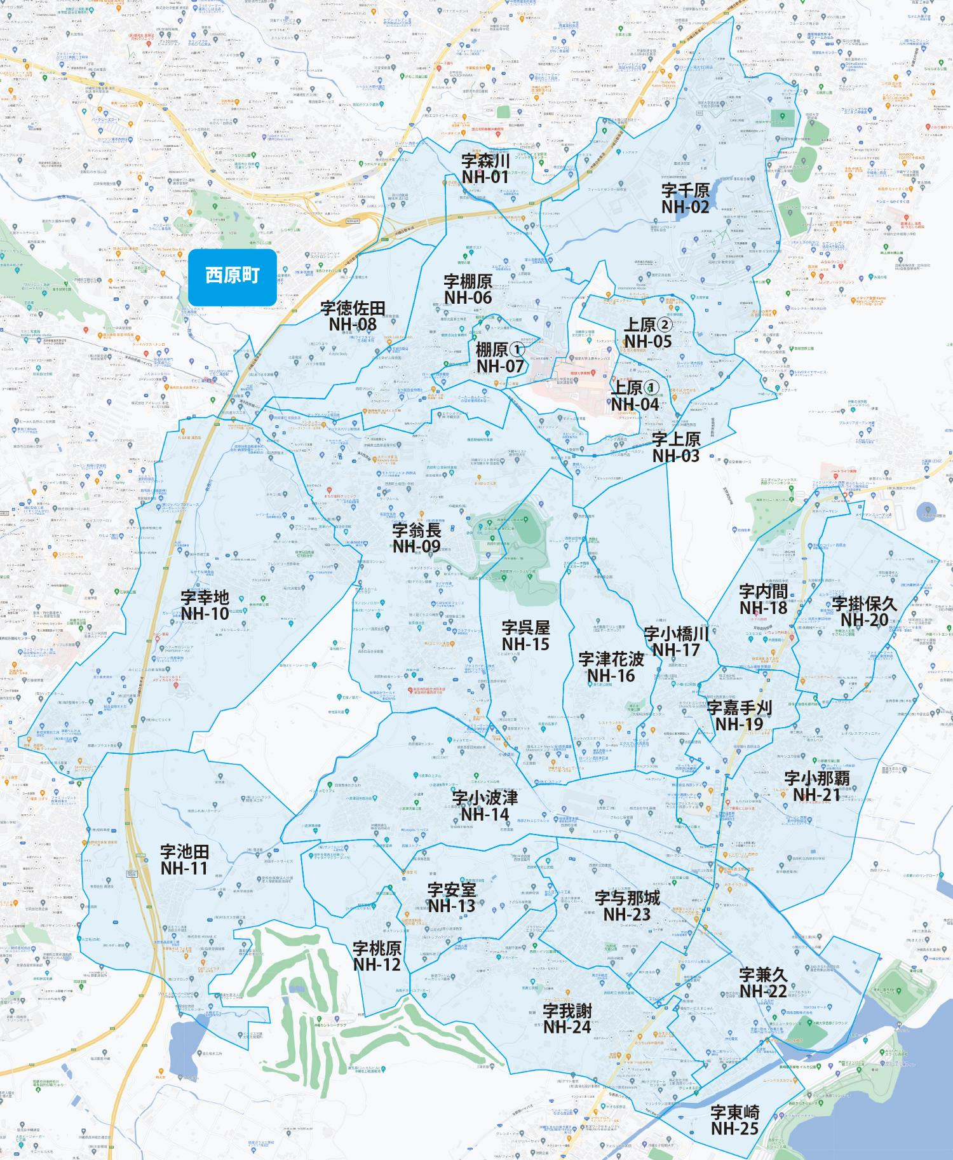

 |  |  |  |  |  |  |  |  | 2025-11-01 |  | 総部数
 |  |  |  |  |  |  |  | ①セグメントを選びます▶ | 軒並 | 配布部数 | 軒並 | 集合 | 戸建
 |  |  |  |  |  |  |  |  | 合計 | 0 | 10905 | 5760 | 5145
▼②選択するエリアに「1」を入力 |  |  |  |  |  |  | ▼②選択するエリアに「1」を入力 |  |  | ▲③合計値が表示されます
配布期間2週間
選択 | 図番 | 町域 | 配布部数 | 軒並 | 集合 | 戸建 | 選択 | 図番 | 町域 | 配布部数 | 軒並 | 集合 | 戸建
 | NH-01 | 字森川 | 0 | 200 | 150 | 50 |  | NH-14 | 字小波津 | 0 | 840 | 270 | 570
 | NH-02 | 字千原 | 0 | 360 | 330 | 30 |  | NH-15 | 字呉屋 | 0 | 180 | 70 | 110
 | NH-03 | 字上原 | 0 | 160 | 150 | 10 |  | NH-16 | 字津花波 | 0 | 150 | 10 | 140
 | NH-04 | 上原1丁目 | 0 | 480 | 380 | 100 |  | NH-17 | 字小橋川 | 0 | 380 | 170 | 210
 | NH-05 | 上原2丁目 | 0 | 930 | 750 | 180 |  | NH-18 | 字内間 | 0 | 360 | 260 | 100
 | NH-06 | 字棚原 | 0 | 630 | 450 | 180 |  | NH-19 | 字嘉手苅 | 0 | 150 | 70 | 80
 | NH-07 | 棚原1丁目 | 0 | 320 | 210 | 110 |  | NH-20 | 字掛保久 | 0 | 110 | 10 | 100
 | NH-08 | 字徳佐田 | 0 | 60 | 10 | 50 |  | NH-21 | 字小那覇 | 0 | 610 | 240 | 370
 | NH-09 | 字翁長 | 0 | 1360 | 740 | 620 |  | NH-22 | 字兼久 | 0 | 520 | 260 | 260
 | NH-10 | 字幸地 | 0 | 910 | 410 | 500 |  | NH-23 | 字与那城 | 0 | 700 | 300 | 400
 | NH-11 | 字池田 | 0 | 140 | 0 | 140 |  | NH-24 | 字我謝 | 0 | 1125 | 510 | 615
 | NH-12 | 字桃原 | 0 | 60 | 10 | 50 |  | NH-25 | 字東崎 | 0 | 70 | 0 | 70
 | NH-13 | 字安室 | 0 | 100 | 0 | 100

